상품제안서
대나무 데스크 오거나이저 BB-101 | 상품코드: F04163

 |  |  |  |  |  |  | 02-412-0044 | www.easy1.co.kr
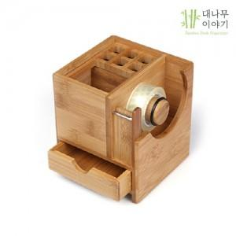

【상세/제작정보】 | .

【인쇄/포장옵션】 | 실크, 레이저 / 포장지포장

【공급단가】 | 수량 | 100~ | 300~ | 500~ | 1,000~ | 3,000~
*VAT별도 | 단가 | 24,230원 | 23,330원 | 22,430원 | 21,540원 | 21,000원

【상품 URL】 | http://www.easy1.co.kr/src/goods_detail.php?gdno=4163

